قاب خمشی متوسط
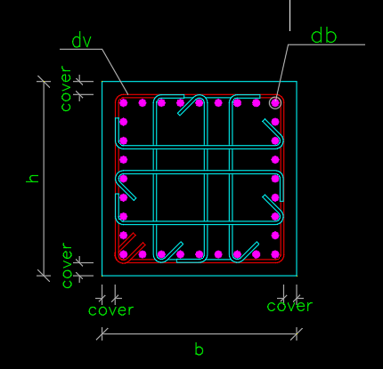

$$b(cm)$$
 |  | 40 |  |  | L0 | تعداد ساق برشی در L0 |  |  |  | 4 |  |  |  | mid | تعداد ساق برشی درmid |  |  |  | 5

$$h(cm)$$
 |  | 50

$$f_{y(mpa)}$$
$${∅V}_{S(kg)}$$
$${∅V}_{S(kg)}$$
 |  | 400 |  |  |  |  |  |  |  | 31586.43 |  |  |  |  |  |  |  |  | 8526.55

$$f_{c(mpa)}$$
$$V_{S(kg)}$$
$$V_{S(kg)}$$
 |  | 25 |  |  |  |  |  |  |  | 42115.24 |  |  |  |  |  |  |  |  | 11368.73

$$d_{b(cm)}$$
$$0.33∗. . .$$
$$0.33∗. . .$$
 |  | 2.2 |  |  |  |  |  |  |  | 29418.84 |  |  |  |  |  |  |  |  | 29418.84

$$d_{v(cm)}$$
 |  | 1.2

$${cover}_{(cm)}$$
 |  | 4

$${∅v}_{s}$$
 |  | 0.75

$$\frac{A_{v}}{S}(Cm2/m$$
L0 |  |  |  | 31.3

$$\frac{A_{v}}{S}(Cm2/m$$
mid |  |  |  | 7

$$1/2min$$
$$b$$
$$h$$
$$if fy≤400mp$$
$$min$$
$$8d_{b}$$
 |  |  |  |  |  |  | 40 |  |  | 20
 |  |  |  |  |  |  | 50
 |  |  |  |  |  |  |  |  |  |  |  | 17.6 |  | 17.6
$$S_{joint shear}=$$
$$S_{joint shear}≤min$$
$$20cm$$
 |  |  |  |  |  |  |  |  |  |  |  | 20 |  |  |  |  |  |  |  |  | 17.6

$$if fy≥500mp$$
$$min$$
$$6d_{b}$$
$$15cm$$
 | 9-20-5-4-4 |  |  |  |  |  |  |  |  |  |  | 0 |  | 0 |  |  | 17.6
 | 9-20-5-3-3-3
 |  |  |  |  |  |  |  |  |  |  |  | 0 |  |  |  |  | 0
$$20cm$$
 |  |  |  |  |  | 20 |  |  |  | 20
 |  |  |  |  |  |  |  |  |  |  |  |  |  |  |  |  |  |  |  |  |  |  |  | S0= |  | 10.925 |  | L0= | 50
 |  |  | حداقل 2 خاموت |  |  |  |  |  |  |  |  |  |  |  |  |  |  |  |  |  |  |  |  | S0= |  | 10.925

 |  |  |  |  |  |  |  |  |  |  |  |  |  |  |  |  |  |  |  |  |  |  | طبق بند 2800
$$b$$
$$min$$
$$h$$
$$16d_{b}$$
 |  |  |  |  | 40 |  |  | 40
 |  |  |  |  | 50
 | 9-21-6-2-1 |  |  |  | 35.2 |  |  | 35.2
$$48 d_{v}$$
 |  |  |  |  | 57.6 |  |  | 57.6
$$S calculate from \frac{A_{v}}{S}$$
 |  |  |  |  |  |  |  |  |  |  |  |  |  |  |  |  |  |  |  |  |  |  |  | S= |  | 21.850
 |  |  |  |  |  |  |  |  | 80.74 |  |  | 80.74
S<=min
$$\frac{d}{2}$$
 |  |  |  |  |  |  |  |  |  |  | 21.85 |  |  | 21.85 |  |  | 21.85 |  | 21.85 |  |  |  |  |  |  |  |  |  |  | Ln= | 280 |  |  | (0.33fc^0.5bw)/fyt
$$V_{s}≤0.33∗\sqrt{f_{c}}∗b_{w}∗d$$
$$60cm$$
$$\frac{d}{4}$$
 |  |  |  |  |  |  |  |  |  |  | 60 |  |  | 60 |  |  | 0.0 |  | 0.0 |  |  |  |  |  |  |  |  |  |  |  |  |  |  | 33.00
 | 9-12-6-7-2
 |  |  |  |  |  |  |  |  |  |  | 0.000 |  |  | 0.00
$$V_{s}>0.33∗\sqrt{f_{c}}∗b_{w}∗d$$
$$30cm$$
 |  |  |  |  |  |  |  |  |  |  | 0 |  |  | 0

$$if fy≤400mp$$
$$min$$
$$8d_{b}$$
$$b$$
$d_{b}$=
$L_{0}$=max
$$h$$
$S_{0}$<=min
$$20cm$$
 |  |  |  |  |  |  |  |  |  |  |  |  |  | 17.6 | 17.6
 |  |  |  |  |  |  |  |  |  |  |  |  |  |  |  |  |  | 14.45 |  | 14.45 |  |  | S0= |  | 10.925 |  |  |  |  |  |  | 40
 |  |  |  | کوچکترین میلگرد طولی ستون |  |  |  |  |  |  |  |  |  | 20 | 20 |  |  |  |  |  |  |  | S0= |  | 10.925 |  |  |  |  |  |  | 50
$$if fy≥500mp$$
$$6d_{b}$$
$$\frac{1}{6}l_{n}$$
 |  |  |  |  |  |  |  |  |  |  |  |  |  |  |  |  |  | 0.00 |  | 0.00 |  |  |  |  |  |  |  | L0= | 50 | 9-20-5-3-3-2 |  |  | 46.666666667
$d_{b}$=
$$min$$
9-20-5-3-3-3 |  |  |  |  |  |  |  |  |  |  |  |  |  | 0 | 0 |  |  |  |  |  |  | طبق بند 2800
$$15cm$$
$$45cm$$
 |  |  |  | کوچکترین میلگرد طولی ستون |  |  |  |  |  |  |  |  |  |  |  |  |  |  |  |  |  |  |  |  |  |  |  |  |  |  |  |  | 45
$$48 d_{v}$$
 |  |  |  |  |  | 57.6 |  | 57.6 |  |  |  |  |  | 0 | 0
$d_{v}$=
$$S calculate from \frac{A_{v}}{S}$$
 |  |  |  | قطر تنگ ستون |  |  |  |  |  |  |  |  |  |  |  |  |  |  |  |  |  |  | بزرگترمساوی30سانتیمتر |  |  |  |  | مطابق ضوابط و فواصل چشمه اتصال
 |  |  |  |  |  |  |  |  |  | 14.45 |  |  | 14.45 |  |  |  |  |  |  |  |  |  | 9-20-5-3-3-6

$$1/2min$$
$$b$$
$$h$$
 |  |  |  |  |  |  |  | 40 |  | 20
 |  |  |  |  |  |  |  | 50

 |  |  |  |  |  |  |  |  |  |  |  |  |  |  |  |  |  |  |  |  |  |  |  | 0.00 |  | 0.00 | 10.925 | 10.925
 |  |  |  |  |  |  |  |  |  |  |  |  |  |  |  | 15
 |  |  |  |  |  |  |  |  |  |  |  |  |  |  |  |  |  |  |  |  |  |  |  | 10.92 |  | 10.92
آیین نامه 2800
 |  |  |  |  |  |  |  |  |  |  |  |  |  |  |  |  |  |  |  |  |  |  |  | 0.00 |  | 0.00

$$\frac{d}{2}$$
 |  |  |  |  |  |  |  |  |  |  | 0 |  |  | 0 |  |  | 0 |  | 0.00 |  |  |  |  | 0.00 |  | 0.00
$$V_{s}≤0.33∗\sqrt{f_{c}}∗b_{w}∗d$$
$$60cm$$
$$\frac{d}{4}$$
 |  |  |  |  |  |  |  |  |  |  | 0 |  |  | 0 |  |  | 10.9 |  | 0.0
 | 9-12-6-7-2
 |  |  |  |  |  |  |  |  |  |  | 10.925 |  |  | 10.925
$$V_{s}>0.33∗\sqrt{f_{c}}∗b_{w}∗d$$
$$30cm$$
 |  |  |  |  |  |  |  |  |  |  | 30 |  |  | 30

ستون پرفشار با وصله همپوشانی
$$b(mm)$$
 |  | 600

$$h(mm)$$
 |  | 600

$$f_{y(mpa)}$$
 |  | 400

$$f_{yt(mpa)}$$
 |  | 300

$$f_{c(mpa)}$$
 |  | 25

$$d_{b(mm)}$$
 |  | 22

$$d_{v(mm)}$$
 |  | 10

$${cover}_{(mm)}$$
 |  | 40

$${S(mm)}_{}$$
 |  | 100

$$n_{l}$$
 |  | 32

$$n_{}$$
 |  | 18 |  | 9

Pu$(N)$
 |  |  |  | 5015552.4 |  |  |  |  | پرفشار

 |  |  |  | 1

 |  |  |  | 1.067

$$A_{g(mm2)}$$
 |  |  |  | 360000

$$A_{ch(mm2)}$$
 |  |  |  | 270400

$$A_{sh(mm2)}$$
$$n×\frac{π}{4}×{dv}^{2}$$
 |  |  |  | 1413

$$b_{c1(mm)}$$
$$b−2×cover$$
 |  |  |  | 520

$$b_{c2(mm)}$$
$$h−2×cover$$
 |  |  |  | 520

$$b_{c2(mm)}$$
$$h−2×cover$$
 |  |  |  | 200

$$A_{sh1}$$
 |  |  |  | 0.00828402

$$A_{sh2}$$
 |  |  |  | 0.0075000

$$A_{sh3}$$
 |  |  |  | 0.0131901

 | MAX(Ash1,Ash2,Ash3) |  |  | 0.0131901

$$1/2min$$
$$b$$
$$h$$
$$if fy≤400mp$$
$$min$$
$$8d_{b}$$
 |  |  |  |  |  |  | 600 |  | 300
 |  |  |  |  |  |  | 600
 |  |  |  |  |  |  |  |  |  |  | 17.6 |  | 17.6
$$S_{joint shear}=$$
 |  |  |  |  |  |  |  |  |  |  |  |  |  | cm
$$S_{joint shear}≤min$$
$$20cm$$
$$cm$$
 |  |  |  |  |  |  |  |  |  |  | 20 |  |  |  |  |  |  |  | 17.6

$$if fy≥500mp$$
$$min$$
$$6d_{b}$$
$$15cm$$
 |  |  |  |  |  |  |  |  |  |  | 0 |  | 0 |  | 17.6
 |  |  |  |  |  |  |  |  |  |  |  |  |  | cm
 |  |  |  |  |  |  |  |  |  |  | 0 |  |  |  | 0
$$20cm$$
$$cm$$
$$cm$$
 |  |  |  |  |  | 20 |  |  | 20 | cm
 |  |  |  |  |  |  |  |  |  |  |  |  |  |  |  |  |  |  |  |  |  | S0= |  | 10.30 |  | L0= | 600
 |  |  | حداقل 2 خاموت |  |  |  |  |  |  |  |  |  |  |  |  |  |  |  |  |  |  | S0= |  | 10.30

 |  |  |  |  |  |  |  |  |  |  |  |  |  |  |  |  |  |  |  |  | طبق بند 2800

S<=min
 |  |  |  |  |  |  |  |  | 600 |  | 150 |  | mm
 |  |  |  |  |  |  |  |  | 600
9-20-6-3-3-3
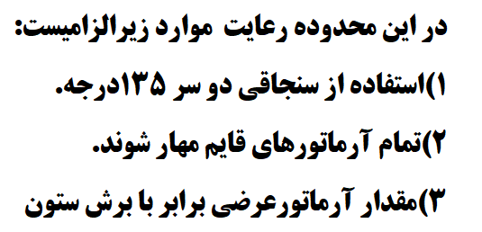
$$6d_{b}$$
$$cm$$
 |  |  |  |  |  |  |  |  |  |  |  |  | 132 | mm
 |  |  |  |  |  |  |  |  |  |  |  |  |  |  |  |  |  |  |  |  |  | S= |  | 12.500

 |  |  |  |  |  |  |  |  |  | S0 |  |  | 125 | mm | 125 |  | 125.00 |  |  |  |  |  |  |  |  |  |  | Ln= | 280

 |  |  |  |  |  |  |  |  |  |  |  |  |  |  | 0.0 |  | 0.0

$$S calculate from \frac{A_{v}}{S}$$
(cm2/m)
 |  |  |  |  | تعداد ساق |  |  | 9
 |  |  |  |  |  |  |  | 21 | 336.42857143 | mm

$$b$$
$$cm$$
$L_{0}$=max
$$h$$
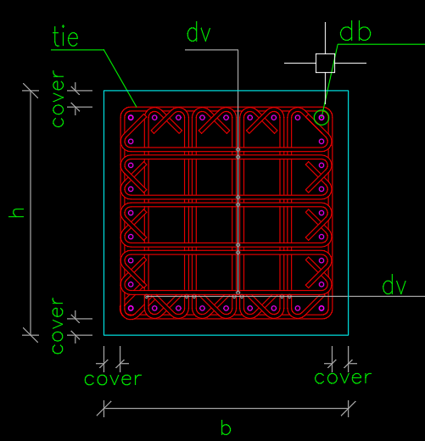
$$cm$$
 |  |  |  |  |  |  |  |  |  |  |  |  | 600 | 150
 |  |  |  |  |  |  |  |  |  |  |  |  |  |  | mm | 150.00 |  | 150.00 |  |  | S0= |  | 10.30 |  |  |  |  |  |  | 600
 |  |  |  |  |  |  |  |  |  |  |  |  | 600 |  |  |  |  |  |  |  | S0= |  | 10.30 |  |  |  |  |  |  | 600
$S_{0}$<=min
$$6d_{b}$$
$$\frac{1}{6}l_{n}$$
 |  |  |  |  |  |  |  |  |  |  |  |  |  |  |  | 132.00 |  | 132.00 |  |  |  |  |  |  |  | L0= | 600 | 9-20-5-3-3-2 |  |  | 46.666666667
 |  |  |  |  |  |  |  |  |  |  |  |  | 132 | 132 | mm |  |  |  |  | طبق بند 2800
$$45cm$$
9-20-6-3-3-3 |  |  |  |  |  |  |  |  |  |  |  |  |  |  |  |  |  |  |  |  |  |  |  |  |  |  |  |  |  |  | 45

 |  |  |  |  |  |  |  |  |  |  |  | S0 |  | 125 | mm
 |  |  |  |  |  |  |  |  |  |  |  |  |  |  |  |  |  |  |  |  | بزرگترمساوی30سانتیمتر |  |  |  |  | مطابق ضوابط و فواصل چشمه اتصال
 |  |  |  |  |  |  |  |  |  |  |  |  |  |  |  |  |  |  |  |  | 9-20-5-3-3-6

 |  |  |  |  |  |  |  |  |  |  |  |  |  | 150 | mm

 |  |  |  |  |  |  |  |  |  |  |  |  |  |  |  |  |  |  |  |  |  | 150.00 |  | 150.00 | 150 | 150.000
 |  |  |  |  |  |  |  |  |  |  |  |  |  | 103.01 | mm
 |  |  |  |  |  |  |  |  |  |  |  |  |  |  |  |  |  |  |  |  |  | 150.00 |  | 150.00

 |  |  |  |  |  |  |  |  |  |  |  |  |  |  |  |  |  |  |  |  |  | 132.00 |  | 132.00

 |  |  |  |  |  |  |  |  |  |  |  |  |  |  | 0 |  | 0.00 |  |  |  |  | 132.00 |  | 132.00

 |  |  |  |  |  |  |  |  |  |  |  |  |  |  | 0.0 |  | 0.0

ستون کم فشار با وصله همپوشان
$$b(mm)$$
 |  | 600

$$h(mm)$$
 |  | 600

$$f_{y(mpa)}$$
 |  | 400

$$f_{yt(mpa)}$$
 |  | 300

$$f_{c(mpa)}$$
 |  | 25

$$d_{b(mm)}$$
 |  | 22

$$d_{v(mm)}$$
 |  | 10

$${cover}_{(mm)}$$
 |  | 40

$${S(mm)}_{}$$
 |  | 100

$$n_{l}$$
 |  | 32

$$n_{}$$
 |  | 18 |  | 9

Pu$(N)$
 |  |  |  | 2015552.4 |  |  |  |  | کم فشار

 |  |  |  | 1

 |  |  |  | 1.067

$$A_{g(mm2)}$$
 |  |  |  | 360000

$$A_{ch(mm2)}$$
 |  |  |  | 270400

$$A_{sh(mm2)}$$
$$n×\frac{π}{4}×{dv}^{2}$$
 |  |  |  | 1413

$$b_{c1(mm)}$$
$$b−2×cover$$
 |  |  |  | 520

$$b_{c2(mm)}$$
$$h−2×cover$$
 |  |  |  | 520

$$b_{c2(mm)}$$
$$h−2×cover$$
 |  |  |  | 200

$$A_{sh1}$$
 |  |  |  | 0.00828402

$$A_{sh2}$$
 |  |  |  | 0.0075000

 | MAX(Ash1,Ash2) |  |  | 0.0082840

$$1/2min$$
$$b$$
$$h$$
$$if fy≤400mp$$
$$min$$
$$8d_{b}$$
 |  |  |  |  |  |  | 600 |  | 300
 |  |  |  |  |  |  | 600
 |  |  |  |  |  |  |  |  |  |  | 17.6 |  | 17.6
$$S_{joint shear}=$$
 |  |  |  |  |  |  |  |  |  |  |  |  |  | cm
$$S_{joint shear}≤min$$
$$20cm$$
$$cm$$
 |  |  |  |  |  |  |  |  |  |  | 20 |  |  |  |  |  |  |  | 17.6

$$if fy≥500mp$$
$$min$$
$$6d_{b}$$
$$15cm$$
 |  |  |  |  |  |  |  |  |  |  | 0 |  | 0 |  | 17.6
 |  |  |  |  |  |  |  |  |  |  |  |  |  | cm
 |  |  |  |  |  |  |  |  |  |  | 0 |  |  |  | 0
$$20cm$$
$$cm$$
$$cm$$
 |  |  |  |  |  | 20 |  |  | 20 | cm
 |  |  |  |  |  |  |  |  |  |  |  |  |  |  |  |  |  |  |  |  |  | S0= |  | 12.50 |  | L0= | 600
 |  |  | حداقل 2 خاموت |  |  |  |  |  |  |  |  |  |  |  |  |  |  |  |  |  |  | S0= |  | 12.50

 |  |  |  |  |  |  |  |  |  |  |  |  |  |  |  |  |  |  |  |  | طبق بند 2800

S<=min
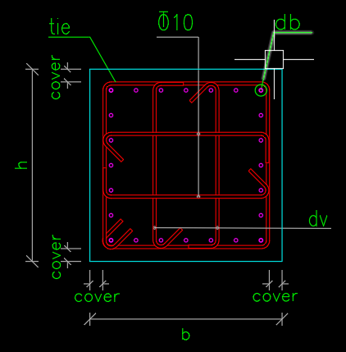
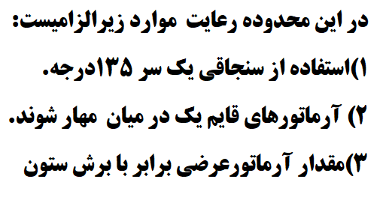
 |  |  |  |  |  |  |  |  | 600 |  | 150 |  | mm
 |  |  |  |  |  |  |  |  | 600
9-20-6-3-3-3
$$6d_{b}$$
$$cm$$
 |  |  |  |  |  |  |  |  |  |  |  |  | 132 | mm
 |  |  |  |  |  |  |  |  |  |  |  |  |  |  |  |  |  |  |  |  |  | S= |  | 12.500

 |  |  |  |  |  |  |  |  |  | S0 |  |  | 125 | mm | 125 |  | 125.00 |  |  |  |  |  |  |  |  |  |  | Ln= | 280

 |  |  |  |  |  |  |  |  |  |  |  |  |  |  | 0.0 |  | 0.0

$$S calculate from \frac{A_{v}}{S}$$
(cm2/m)
 |  |  |  |  | تعداد ساق |  |  | 9
 |  |  |  |  |  |  |  | 21 | 336.42857143 | mm

$$b$$
$$cm$$
$L_{0}$=max
$$h$$
$$cm$$
 |  |  |  |  |  |  |  |  |  |  |  |  | 600 | 150
 |  |  |  |  |  |  |  |  |  |  |  |  |  |  | mm | 150.00 |  | 150.00 |  |  | S0= |  | 12.50 |  |  |  |  |  |  | 600
 |  |  |  |  |  |  |  |  |  |  |  |  | 600 |  |  |  |  |  |  |  | S0= |  | 12.50 |  |  |  |  |  |  | 600
$S_{0}$<=min
$$6d_{b}$$
$$\frac{1}{6}l_{n}$$
 |  |  |  |  |  |  |  |  |  |  |  |  |  |  |  | 132.00 |  | 132.00 |  |  |  |  |  |  |  | L0= | 600 | 9-20-5-3-3-2 |  |  | 46.666666667
 |  |  |  |  |  |  |  |  |  |  |  |  | 132 | 132 | mm |  |  |  |  | طبق بند 2800
$$45cm$$
9-20-6-3-3-3 |  |  |  |  |  |  |  |  |  |  |  |  |  |  |  |  |  |  |  |  |  |  |  |  |  |  |  |  |  |  | 45

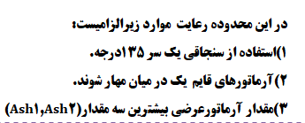
 |  |  |  |  |  |  |  |  |  |  |  | S0 |  | 125 | mm
 |  |  |  |  |  |  |  |  |  |  |  |  |  |  |  |  |  |  |  |  | بزرگترمساوی30سانتیمتر |  |  |  |  | مطابق ضوابط و فواصل چشمه اتصال
 |  |  |  |  |  |  |  |  |  |  |  |  |  |  |  |  |  |  |  |  | 9-20-5-3-3-6

 |  |  |  |  |  |  |  |  |  |  |  |  |  | 150 | mm

 |  |  |  |  |  |  |  |  |  |  |  |  |  |  |  |  |  |  |  |  |  | 150.00 |  | 150.00 | 150 | 150.000
 |  |  |  |  |  |  |  |  |  |  |  |  |  | 164.01 | mm
 |  |  |  |  |  |  |  |  |  |  |  |  |  |  |  |  |  |  |  |  |  | 150.00 |  | 150.00

 |  |  |  |  |  |  |  |  |  |  |  |  |  |  |  |  |  |  |  |  |  | 132.00 |  | 132.00

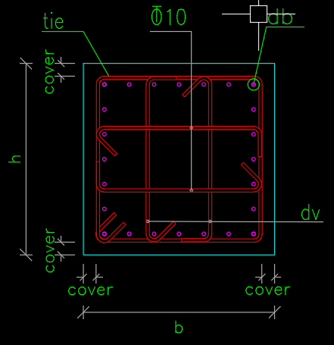
 |  |  |  |  |  |  |  |  |  |  |  |  |  |  | 0 |  | 0.00 |  |  |  |  | 132.00 |  | 132.00

 |  |  |  |  |  |  |  |  |  |  |  |  |  |  | 0.0 |  | 0.0

ستون پرفشار با وصله مکانیکی
$$b(mm)$$
 |  | 600

$$h(mm)$$
 |  | 600

$$f_{y(mpa)}$$
 |  | 400

$$f_{yt(mpa)}$$
 |  | 300

$$f_{c(mpa)}$$
 |  | 25

$$d_{b(mm)}$$
 |  | 22

$$d_{v(mm)}$$
 |  | 10

$${cover}_{(mm)}$$
 |  | 40

$${S(mm)}_{}$$
 |  | 100

$$n_{l}$$
 |  | 32

$$n_{}$$
 |  | 18 |  | 9

Pu$(N)$
 |  |  |  | 5015552.4 |  |  |  |  | پرفشار

 |  |  |  | 1

 |  |  |  | 1.067

$$A_{g(mm2)}$$
 |  |  |  | 360000

$$A_{ch(mm2)}$$
 |  |  |  | 270400

$$A_{sh(mm2)}$$
$$n×\frac{π}{4}×{dv}^{2}$$
 |  |  |  | 1413

$$b_{c1(mm)}$$
$$b−2×cover$$
 |  |  |  | 520

$$b_{c2(mm)}$$
$$h−2×cover$$
 |  |  |  | 520

$$b_{c2(mm)}$$
$$h−2×cover$$
 |  |  |  | 200

$$A_{sh1}$$
 |  |  |  | 0.00828402

$$A_{sh2}$$
 |  |  |  | 0.0075000

$$A_{sh3}$$
 |  |  |  | 0.0131901

 | MAX(Ash1,Ash2,Ash3) |  |  | 0.0131901

$$1/2min$$
$$b$$
$$h$$
$$if fy≤400mp$$
$$min$$
$$8d_{b}$$
 |  |  |  |  |  |  | 600 |  | 300
 |  |  |  |  |  |  | 600
 |  |  |  |  |  |  |  |  |  |  | 17.6 |  | 17.6
$$S_{joint shear}=$$
 |  |  |  |  |  |  |  |  |  |  |  |  |  | cm
$$S_{joint shear}≤min$$
$$20cm$$
$$cm$$
 |  |  |  |  |  |  |  |  |  |  | 20 |  |  |  |  |  |  |  | 17.6

$$if fy≥500mp$$
$$min$$
$$6d_{b}$$
$$15cm$$
 |  |  |  |  |  |  |  |  |  |  | 0 |  | 0 |  | 17.6
 |  |  |  |  |  |  |  |  |  |  |  |  |  | cm
 |  |  |  |  |  |  |  |  |  |  | 0 |  |  |  | 0
$$20cm$$
$$cm$$
$$cm$$
 |  |  |  |  |  | 20 |  |  | 20 | cm
 |  |  |  |  |  |  |  |  |  |  |  |  |  |  |  |  |  |  |  |  |  | S0= |  | 10.30 |  | L0= | 600
 |  |  | حداقل 2 خاموت |  |  |  |  |  |  |  |  |  |  |  |  |  |  |  |  |  |  | S0= |  | 10.30

 |  |  |  |  |  |  |  |  |  |  |  |  |  |  |  |  |  |  |  |  | طبق بند 2800

S<=min
$${6d}_{b}$$
 |  |  |  |  |  |  |  |  |  |  | 132 |  | mm

9-20-6-3-3-6
$$cm$$
$${15}_{cm}$$
 |  |  |  |  |  |  |  |  |  |  |  |  |  |  |  |  |  |  |  |  |  | S= |  | 13.200
 |  |  |  |  |  |  |  |  |  |  |  |  | 150 | mm

 |  |  |  |  |  |  |  |  |  |  |  |  |  |  | 0 |  | 0.00 |  |  |  |  |  |  |  |  |  |  | Ln= | 280

 |  |  |  |  |  |  |  |  |  |  |  |  |  |  | 0.0 |  | 0.0

$$S calculate from \frac{A_{v}}{S}$$
(cm2/m)
 |  |  |  |  | تعداد ساق |  |  | 9
 |  |  |  |  |  |  |  | 21 | 336.42857143 | mm

$$b$$
$$cm$$
$L_{0}$=max
$$h$$
$$cm$$
 |  |  |  |  |  |  |  |  |  |  |  |  | 600 | 150
 |  |  |  |  |  |  |  |  |  |  |  |  |  |  | mm | 150.00 |  | 150.00 |  |  | S0= |  | 10.30 |  |  |  |  |  |  | 600
 |  |  |  |  |  |  |  |  |  |  |  |  | 600 |  |  |  |  |  |  |  | S0= |  | 10.30 |  |  |  |  |  |  | 600
$S_{0}$<=min
$$6d_{b}$$
$$\frac{1}{6}l_{n}$$
 |  |  |  |  |  |  |  |  |  |  |  |  |  |  |  | 132.00 |  | 132.00 |  |  |  |  |  |  |  | L0= | 600 | 9-20-5-3-3-2 |  |  | 46.666666667
 |  |  |  |  |  |  |  |  |  |  |  |  | 132 | 132 | mm |  |  |  |  | طبق بند 2800
$$45cm$$
9-20-6-3-3-3 |  |  |  |  |  |  |  |  |  |  |  |  |  |  |  |  |  |  |  |  |  |  |  |  |  |  |  |  |  |  | 45

 |  |  |  |  |  |  |  |  |  |  |  | S0 |  | 125 | mm
 |  |  |  |  |  |  |  |  |  |  |  |  |  |  |  |  |  |  |  |  | بزرگترمساوی30سانتیمتر |  |  |  |  | مطابق ضوابط و فواصل چشمه اتصال
 |  |  |  |  |  |  |  |  |  |  |  |  |  |  |  |  |  |  |  |  | 9-20-5-3-3-6

 |  |  |  |  |  |  |  |  |  |  |  |  |  | 150 | mm

 |  |  |  |  |  |  |  |  |  |  |  |  |  |  |  |  |  |  |  |  |  | 150.00 |  | 150.00 | 150 | 150.000
 |  |  |  |  |  |  |  |  |  |  |  |  |  | 103.01 | mm
 |  |  |  |  |  |  |  |  |  |  |  |  |  |  |  |  |  |  |  |  |  | 150.00 |  | 150.00

 |  |  |  |  |  |  |  |  |  |  |  |  |  |  |  |  |  |  |  |  |  | 132.00 |  | 132.00

 |  |  |  |  |  |  |  |  |  |  |  |  |  |  | 0 |  | 0.00 |  |  |  |  | 132.00 |  | 132.00

 |  |  |  |  |  |  |  |  |  |  |  |  |  |  | 0.0 |  | 0.0

ستون کم فشار با وصله مکانیکی
$$b(mm)$$
 |  | 600

$$h(mm)$$
 |  | 600

$$f_{y(mpa)}$$
 |  | 400

$$f_{yt(mpa)}$$
 |  | 300

$$f_{c(mpa)}$$
 |  | 25

$$d_{b(mm)}$$
 |  | 22

$$d_{v(mm)}$$
 |  | 10

$${cover}_{(mm)}$$
 |  | 40

$${S(mm)}_{}$$
 |  | 100

$$n_{l}$$
 |  | 32

$$n_{}$$
 |  | 18 |  | 9

Pu$(N)$
 |  |  |  | 5015552.4 |  |  |  |  | پرفشار

 |  |  |  | 1

 |  |  |  | 1.067

$$A_{g(mm2)}$$
 |  |  |  | 360000

$$A_{ch(mm2)}$$
 |  |  |  | 270400

$$A_{sh(mm2)}$$
$$n×\frac{π}{4}×{dv}^{2}$$
 |  |  |  | 1413

$$b_{c1(mm)}$$
$$b−2×cover$$
 |  |  |  | 520

$$b_{c2(mm)}$$
$$h−2×cover$$
 |  |  |  | 520

$$b_{c2(mm)}$$
$$h−2×cover$$
 |  |  |  | 200

$$A_{sh1}$$
 |  |  |  | 0.00828402

$$A_{sh2}$$
 |  |  |  | 0.0075000

 | MAX(Ash1,Ash2) |  |  | 0.0082840

$$1/2min$$
$$b$$
$$h$$
$$if fy≤400mp$$
$$min$$
$$8d_{b}$$
 |  |  |  |  |  |  | 600 |  | 300
 |  |  |  |  |  |  | 600
 |  |  |  |  |  |  |  |  |  |  | 17.6 |  | 17.6
$$S_{joint shear}=$$
 |  |  |  |  |  |  |  |  |  |  |  |  |  | cm
$$S_{joint shear}≤min$$
$$20cm$$
$$cm$$
 |  |  |  |  |  |  |  |  |  |  | 20 |  |  |  |  |  |  |  | 17.6

$$if fy≥500mp$$
$$min$$
$$6d_{b}$$
$$15cm$$
 |  |  |  |  |  |  |  |  |  |  | 0 |  | 0 |  | 17.6
 |  |  |  |  |  |  |  |  |  |  |  |  |  | cm
 |  |  |  |  |  |  |  |  |  |  | 0 |  |  |  | 0
$$20cm$$
$$cm$$
$$cm$$
 |  |  |  |  |  | 20 |  |  | 20 | cm
 |  |  |  |  |  |  |  |  |  |  |  |  |  |  |  |  |  |  |  |  |  | S0= |  | 12.50 |  | L0= | 600
 |  |  | حداقل 2 خاموت |  |  |  |  |  |  |  |  |  |  |  |  |  |  |  |  |  |  | S0= |  | 12.50

 |  |  |  |  |  |  |  |  |  |  |  |  |  |  |  |  |  |  |  |  | طبق بند 2800

S<=min
$${6d}_{b}$$
 |  |  |  |  |  |  |  |  |  |  | 132 |  | mm

9-20-6-3-3-6
$$cm$$
$${15}_{cm}$$
 |  |  |  |  |  |  |  |  |  |  |  |  |  |  |  |  |  |  |  |  |  | S= |  | 13.200
 |  |  |  |  |  |  |  |  |  |  |  |  | 150 | mm

 |  |  |  |  |  |  |  |  |  |  |  |  |  |  | 0 |  | 0.00 |  |  |  |  |  |  |  |  |  |  | Ln= | 280

 |  |  |  |  |  |  |  |  |  |  |  |  |  |  | 0.0 |  | 0.0

$$S calculate from \frac{A_{v}}{S}$$
(cm2/m)
 |  |  |  |  | تعداد ساق |  |  | 9
 |  |  |  |  |  |  |  | 21 | 336.42857143 | mm

$$b$$
$$cm$$
$L_{0}$=max
$$h$$
$$cm$$
 |  |  |  |  |  |  |  |  |  |  |  |  | 600 | 150
 |  |  |  |  |  |  |  |  |  |  |  |  |  |  | mm | 150.00 |  | 150.00 |  |  | S0= |  | 12.50 |  |  |  |  |  |  | 600
 |  |  |  |  |  |  |  |  |  |  |  |  | 600 |  |  |  |  |  |  |  | S0= |  | 12.50 |  |  |  |  |  |  | 600
$S_{0}$<=min
$$6d_{b}$$
$$\frac{1}{6}l_{n}$$
 |  |  |  |  |  |  |  |  |  |  |  |  |  |  |  | 132.00 |  | 132.00 |  |  |  |  |  |  |  | L0= | 600 | 9-20-5-3-3-2 |  |  | 46.666666667
 |  |  |  |  |  |  |  |  |  |  |  |  | 132 | 132 | mm |  |  |  |  | طبق بند 2800
$$45cm$$
9-20-6-3-3-3 |  |  |  |  |  |  |  |  |  |  |  |  |  |  |  |  |  |  |  |  |  |  |  |  |  |  |  |  |  |  | 45

 |  |  |  |  |  |  |  |  |  |  |  | S0 |  | 125 | mm
 |  |  |  |  |  |  |  |  |  |  |  |  |  |  |  |  |  |  |  |  | بزرگترمساوی30سانتیمتر |  |  |  |  | مطابق ضوابط و فواصل چشمه اتصال
 |  |  |  |  |  |  |  |  |  |  |  |  |  |  |  |  |  |  |  |  | 9-20-5-3-3-6

 |  |  |  |  |  |  |  |  |  |  |  |  |  | 150 | mm

 |  |  |  |  |  |  |  |  |  |  |  |  |  |  |  |  |  |  |  |  |  | 150.00 |  | 150.00 | 150 | 150.000
 |  |  |  |  |  |  |  |  |  |  |  |  |  | 164.01 | mm
 |  |  |  |  |  |  |  |  |  |  |  |  |  |  |  |  |  |  |  |  |  | 150.00 |  | 150.00

 |  |  |  |  |  |  |  |  |  |  |  |  |  |  |  |  |  |  |  |  |  | 132.00 |  | 132.00

 |  |  |  |  |  |  |  |  |  |  |  |  |  |  | 0 |  | 0.00 |  |  |  |  | 132.00 |  | 132.00

 |  |  |  |  |  |  |  |  |  |  |  |  |  |  | 0.0 |  | 0.0

